th
background | width | height | kernel | rect | ft ( fine tuning ) | result
black | 1410 | 1110 | 3 | O | X | 0.01
white | 1410 | 1110 | 3 | O | X | 0.03
white | 1410 | 1110 | 3 | O | X | 0.05
white | 1410 | 1110 | 3 | X | X | 0.03
white | 1410 * 2 | 1110 * 2 | 3 | X | X | 0.34
white | 1410 * 2 | 1110 * 2 | 5 | X | X | 0.21
white | 1410 * 2 | 1110 * 2 | 7 | X | X | 0.1
white | 1410 * 2 | 1110 * 2 | 9 | X | X | 0
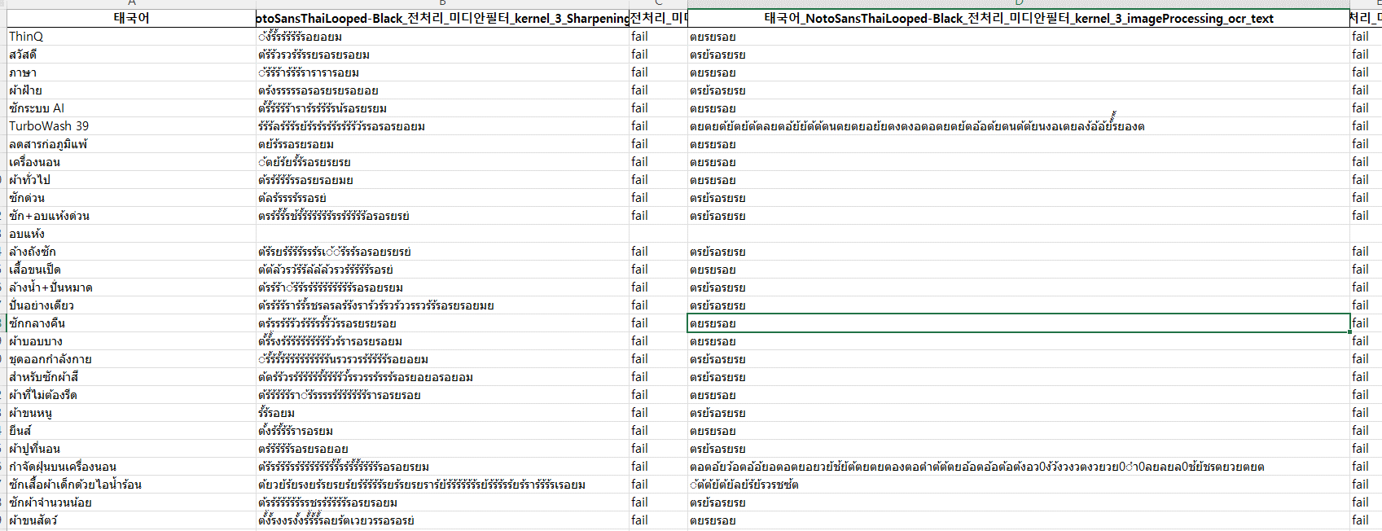
white | 1410 * 2 | 1110 * 2 | 3 | X | O | 0 | 0.9
white | 1410 * 2 | 1110 * 2 | 3 | X | O | 0

추가후
110
background | width | height | kernel | rect | ft ( fine tuning ) | result
black | 1410 | 1110 | 3 | X | X | 0.01
black | 1410 | 1110 | 3 | O | X | 0.03
white | 1410 | 1110 | 3 | O | X | 0.42
white | 1410 | 1110 | 5 | O | X | 0.21
white | 1410 | 1110 | 7 | O | X | 0.1
white | 1410 | 1110 | 9 | O | X | 0.05
white | 1410 * 2 | 1110 * 2 | 3 | O | X | 0.34
white | 1410 * 4 | 1110 * 4 | 3 | O | X | 0.03
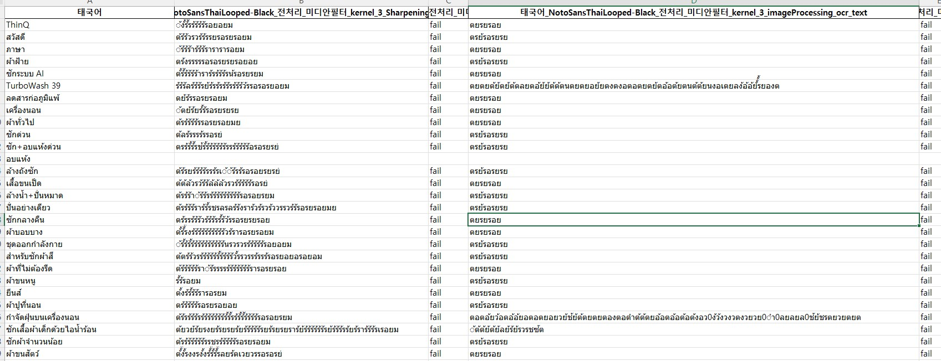
white | 1410 * 8 | 1110 * 8 | 3 | O | X | 0.05

background | width | height | kernel | rect | ft ( fine tuning ) | result
black | 1410 | 1110 | 3 | X | X | 0.01
black | 1410 | 1110 | 3 | O | X | 0.03
white | 1410 | 1110 | 3 | O | X | 0.42
white | 1410 | 1110 | 5 | O | X | 0.21
white | 1410 | 1110 | 7 | O | X | 0.1
white | 1410 | 1110 | 9 | O | X | 0.05
white | 1410 * 2 | 1110 * 2 | 3 | O | X | 0.34
white | 1410 * 4 | 1110 * 4 | 3 | O | X | 0.03
white | 1410 * 8 | 1110 * 8 | 3 | O | X | 0.05

 |  |  |  |  |  |  |  | CTC(Connectionist Temporal Classification) 손실의 특성 중 하나는 중복된 레이블을 처리할 수 있다는 점입니다. 이는 모델이 정확한 정렬을 몰라도 됨으로써 시간적인 변동성을 처리할 수 있는 장점이 있습니다. 그러나 이 특성 때문에 모델은 같은 문자를 여러 번 출력할 수 있습니다. 그 이유는 다음과 같습니다:

 |  |  |  |  |  |  |  | 경로 폭증(Path Explosion):

 |  |  |  |  |  |  |  | CTC 손실은 가능한 모든 정렬을 고려하므로, 입력 시퀀스에서 특정 레이블이 여러 번 등장하는 경우에도 고려합니다. 따라서 가능한 경로가 폭증할 수 있고, 이는 모델이 같은 레이블을 여러 번 출력하게 될 수 있습니다.
 |  |  |  |  |  |  |  | 레이블 중복 허용:

 |  |  |  |  |  |  |  | CTC 손실은 레이블 시퀀스에서 중복을 허용합니다. 이는 레이블 시퀀스에서 같은 문자가 여러 번 등장해도 올바른 정렬을 학습할 수 있도록 도와주는 특성입니다.
 |  |  |  |  |  |  |  | Posterior 확률 분포:

 |  |  |  |  |  |  |  | CTC 손실을 사용하면 확률 분포의 값이 작을 수록 손실이 커지기 때문에 모델은 레이블을 여러 번 출력함으로써 더 낮은 확률을 가진 경로를 피하려고 합니다.

 |  |  |  |  |  |  |  | criterion = torch.nn.CTCLoss(zero_infinity=True).to(device)
 |  |  |  |  |  |  |  | # CTC 손실 함수의 예시 (하이퍼파라미터 조절 가능)
 |  |  |  |  |  |  |  | # CTC 손실 함수의 하이퍼파라미터를 조절하여 모델이 중복을 허용하지 않도록 강제
 |  |  |  |  |  |  |  | criterion = torch.nn.CTCLoss(blank=0, zero_infinity=False).to(device)

 |  |  |  |  |  |  |  | 네, 두 번째 CTCLoss 인스턴스에서 blank 매개변수를 0으로 설정하면, 중복된 문자에 대한 손실이 더 커집니다. CTC 손실 함수의 핵심 원리는 출력의 각 타임 스텝이 입력 시퀀스의 어디에 해당하는지를 알 수 없는 상황에서 정렬 문제를 해결하는 것입니다. 이를 위해 빈(blank) 레이블이 사용됩니다.

 |  |  |  |  |  |  |  | blank 레이블은 입력 시퀀스에서 문자를 나타내지 않는 특별한 레이블이며, CTC 손실은 이 레이블과 함께 정의됩니다. 중복된 문자가 나올 때 blank를 사용하여 중복을 나타내므로, blank 레이블을 적절하게 다루는 것이 중요합니다.

 |  |  |  |  |  |  |  | 두 번째 CTCLoss에서 blank를 0으로 설정한 경우, 중복된 문자에 대한 손실은 더 커집니다. 이는 중복된 문자 간의 blank 레이블을 사용하여 구분하는 효과가 있습니다. 중복이 발생하면 해당 부분에서 높은 손실이 발생하게 되므로 모델이 중복을 최소화하도록 학습됩니다.

 |  |  |  |  |  |  |  | 한편, 첫 번째 CTCLoss에서는 zero_infinity가 True로 설정되어 있어 무한한 손실값을 0으로 대체하게 되는데, 이는 일종의 안정화 효과를 가져올 수 있습니다. 무한한 손실값이 0으로 대체되면서, 그렇지 않은 경우보다 학습이 더 안정적으로 이루어질 수 있습니다.

 |  |  |  |  |  |  |  | 위에서 "-"는 blank 레이블을 나타냅니다. 여기서 "l" 문자가 중복되었습니다. 이 중복은 blank를 사용하여 나타내어집니다. 이렇게 함으로써, 중복된 문자가 나오면 손실 함수는 중복 부분에서 높은 손실을 계산하여 중복을 최소화하도록 모델을 학습시키게 됩니다.

 |  |  |  |  |  |  |  | 다시 말해, blank 레이블은 중복된 문자의 위치를 모호하게 만들어서 모델이 중복을 최소화하도록 유도하는 역할을 합니다. 이것이 CTC 손실 함수에서 중복 처리의 기본 원리입니다.

 |  |  |  |  |  |  |  | 다음은 중복을 최소화하기 위한 몇 가지 방법입니다:

 |  |  |  |  |  |  |  | 데이터 전처리:

 |  |  |  |  |  |  |  | 학습 데이터에서 중복된 문자를 처리하는 방식을 결정합니다.
 |  |  |  |  |  |  |  | 중복된 문자 간에 blank를 사용하여 나타내도록 합니다.
 |  |  |  |  |  |  |  | 레이블 준비:

 |  |  |  |  |  |  |  | 학습 데이터에서 중복된 문자를 나타내기 위해 특별한 레이블을 사용하도록 합니다.
 |  |  |  |  |  |  |  | 예를 들어, 중복된 문자를 나타내기 위해 "duplicate"와 같은 특수한 문자열을 사용할 수 있습니다.
 |  |  |  |  |  |  |  | 이 특수한 레이블은 모델이 중복된 문자를 학습하는 데 도움을 줄 수 있습니다.
 |  |  |  |  |  |  |  | 모델 아키텍처:

 |  |  |  |  |  |  |  | 모델의 아키텍처를 조정하여 중복을 더 잘 처리할 수 있도록 합니다.
 |  |  |  |  |  |  |  | 예를 들어, 더 복잡한 모델이나 attention mechanism을 사용할 수 있습니다.
 |  |  |  |  |  |  |  | 하이퍼파라미터 조정:

 |  |  |  |  |  |  |  | CTC 손실 함수의 하이퍼파라미터를 조정하여 중복을 더 강조하도록 합니다.
 |  |  |  |  |  |  |  | blank 설정이나 다른 하이퍼파라미터를 실험적으로 조절해보면서 성능을 향상시킬 수 있습니다.
 |  |  |  |  |  |  |  | 다양한 학습 데이터:

 |  |  |  |  |  |  |  | 다양한 중복 패턴을 갖는 학습 데이터를 사용하여 모델이 다양한 상황에서 중복을 잘 처리하도록 합니다.
 |  |  |  |  |  |  |  | 여기서 중요한 점은 중복을 나타내는 방식은 모델의 학습 데이터에 따라 다를 수 있다는 것입니다. 특히 CTC 손실 함수에서 blank를 활용하여 중복을 나타내도록 하는 것이 일반적입니다. 학습 데이터에 중복을 나타내는 레이블을 적절히 포함하고, 이에 맞게 모델 아키텍처 및 하이퍼파라미터를 조정하면 모델이 중복을 최소화하도록 학습될 수 있습니다.

102_전후 학습 비교
에러 원인
sys.setdefaultencoding('utf-8')
test.py validation 함수 pred_max_prob.cumprod(dim=0)[-1] : 0.0

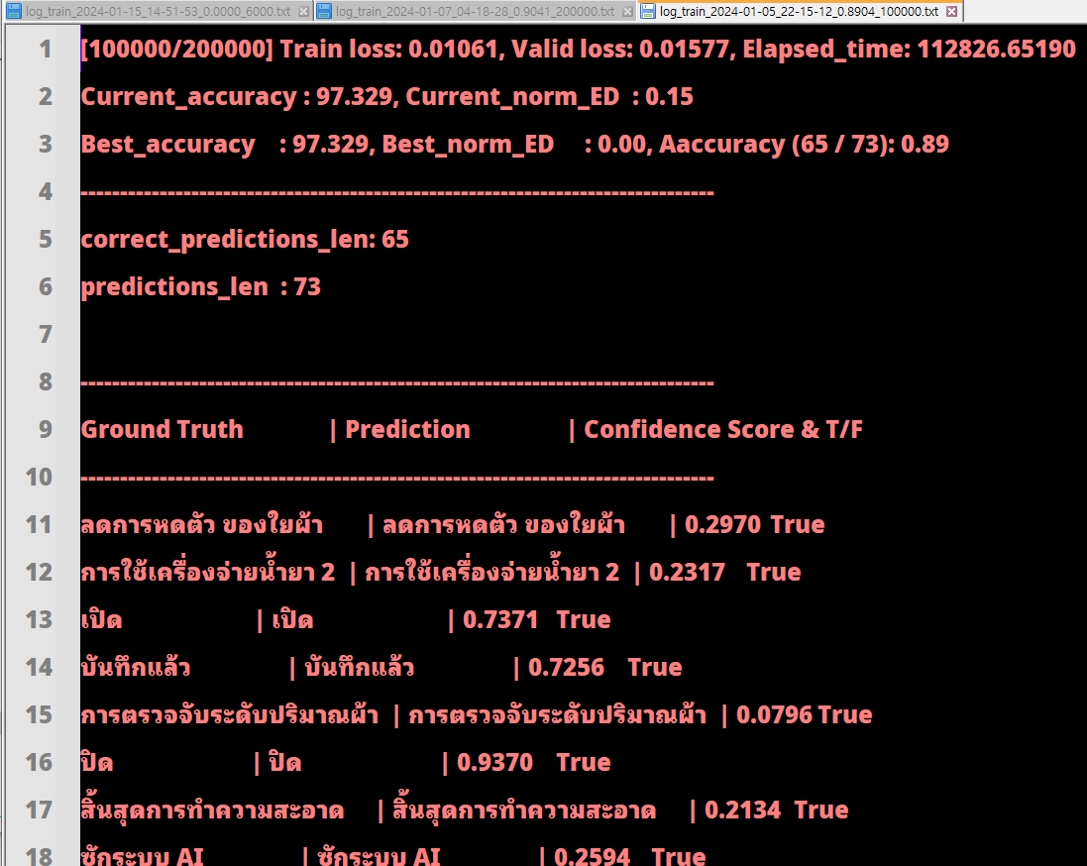
date | epoch
104 | 10000

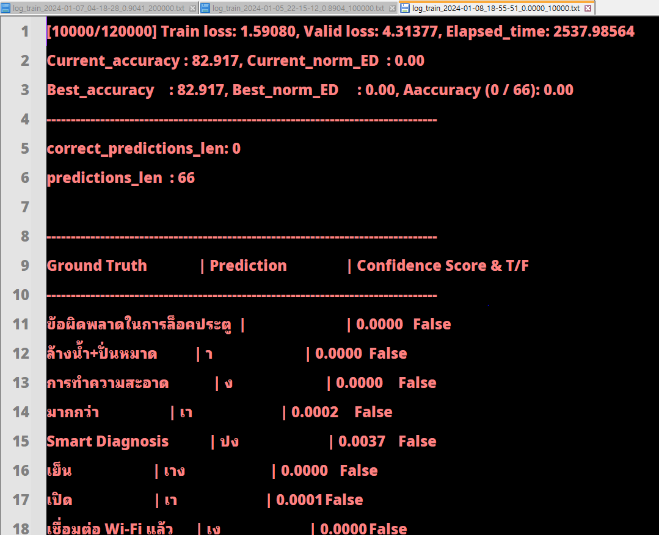
108 | 10000


109 | 10000

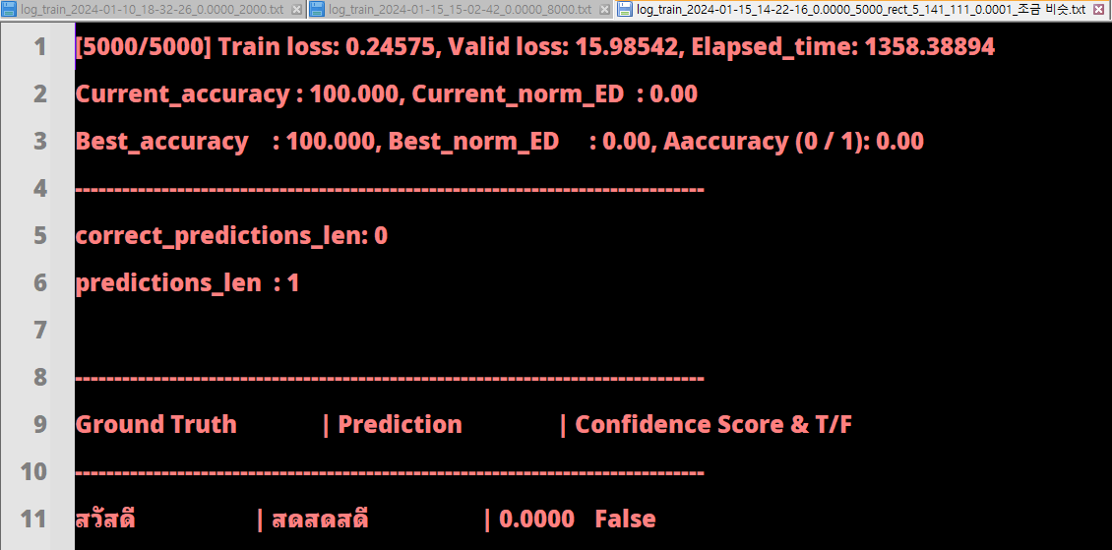
115 | 5000

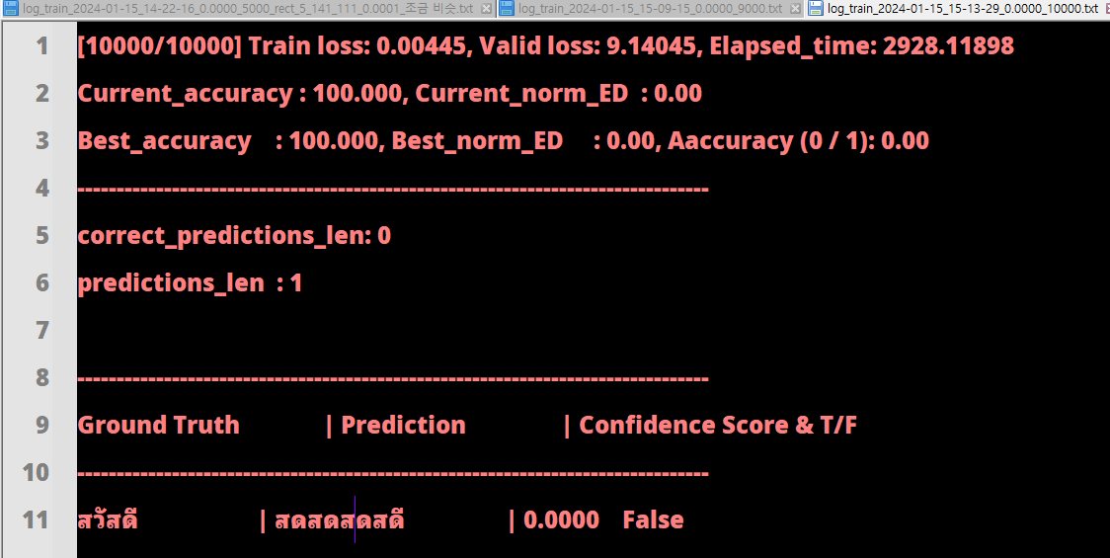
115 | 10000

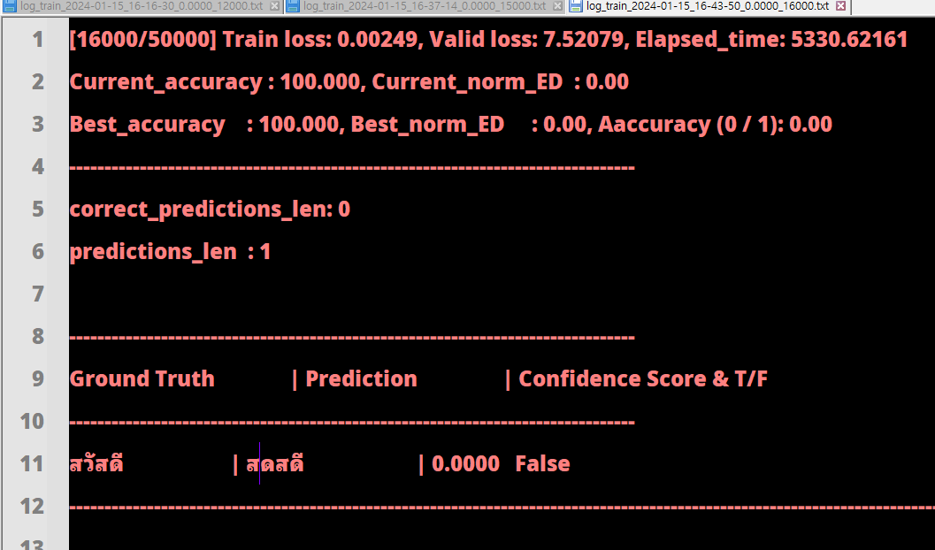
 | 16000

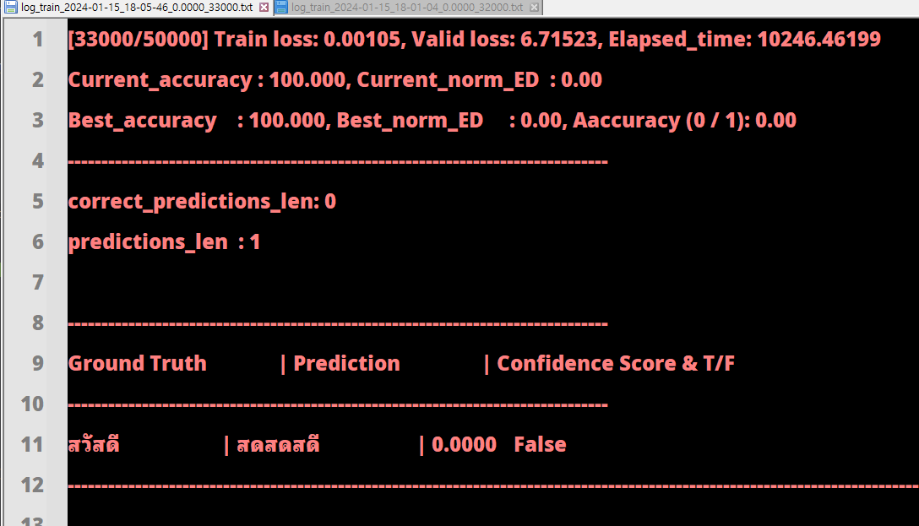
 | 33000

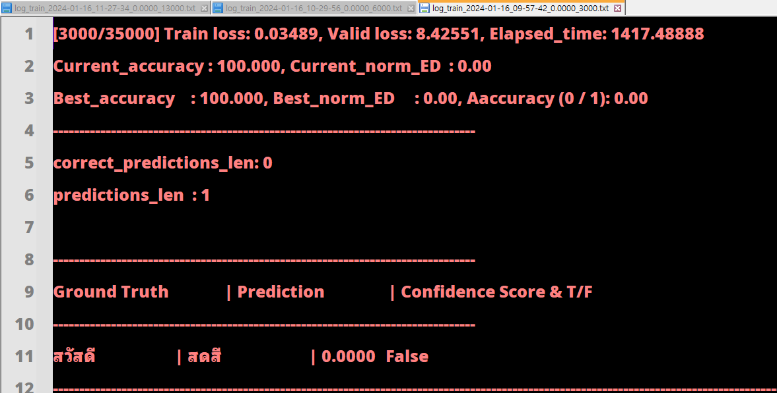
 | 3000_blank_0

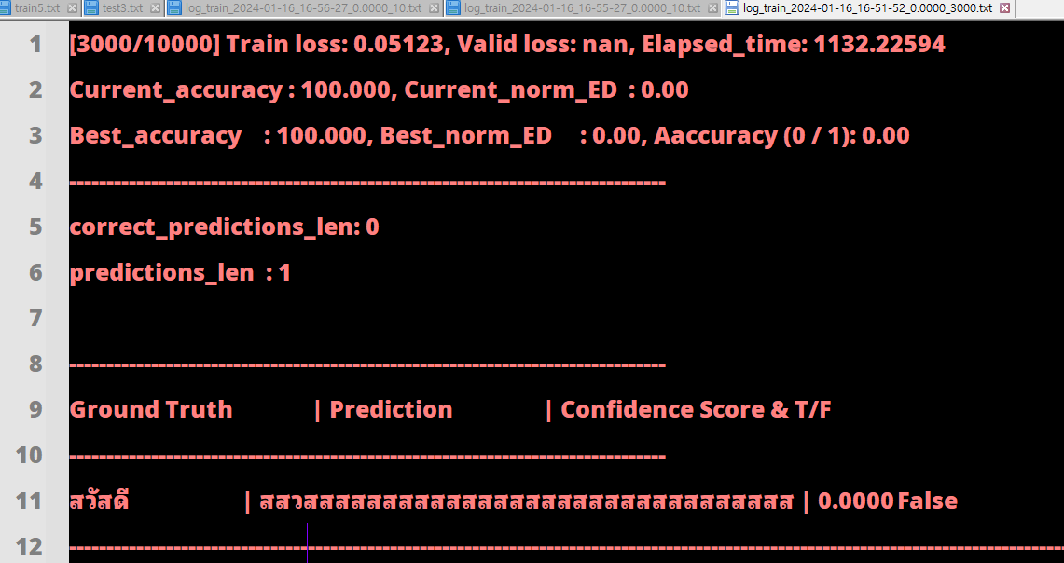
 | 3000_Attn

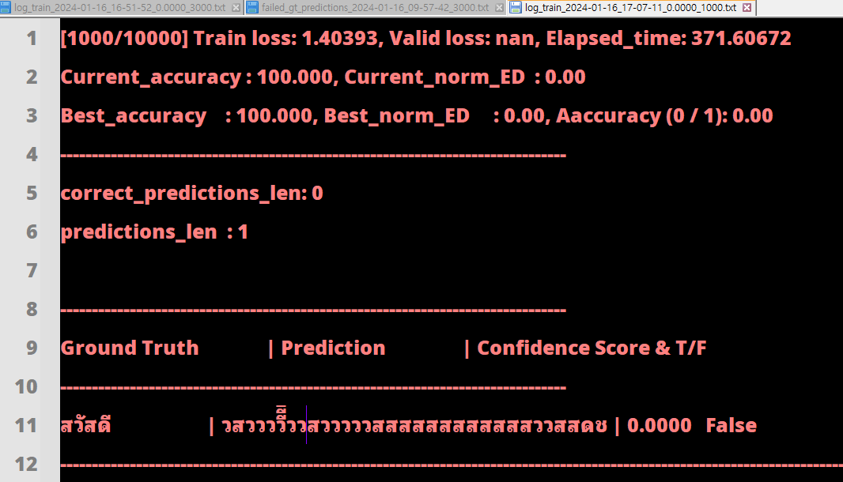
 | 100_Attn

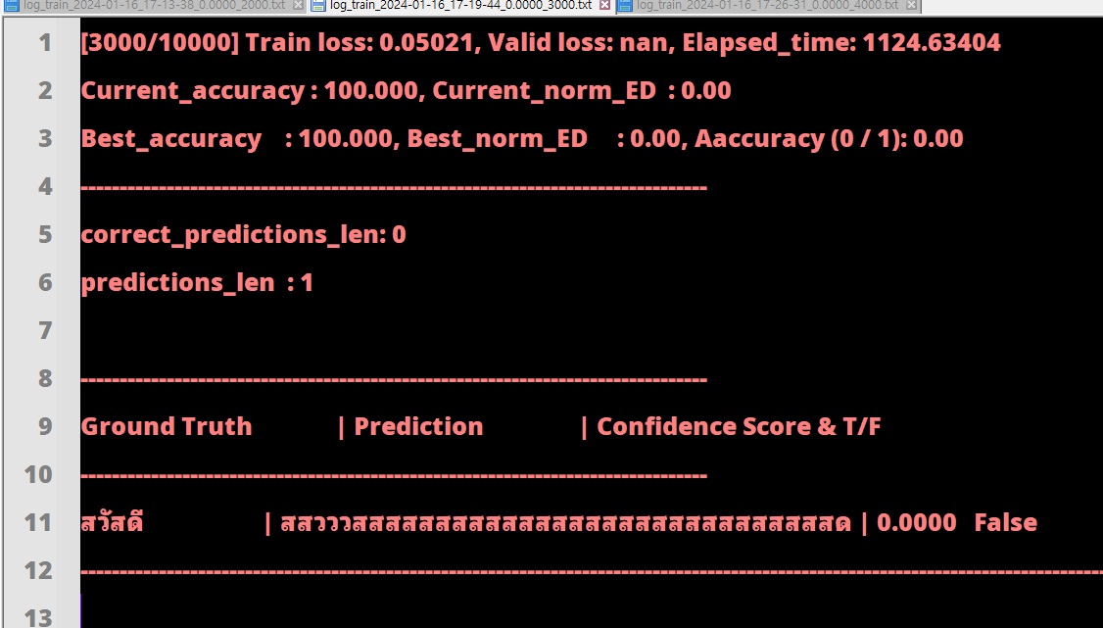
 | 3000_Attn

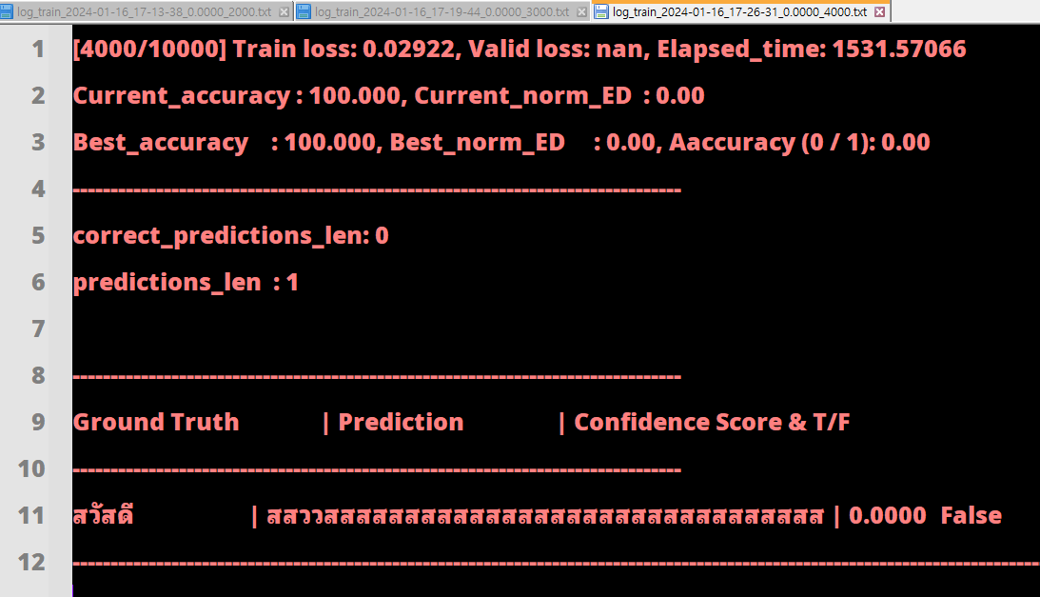
 | 4000_Attn

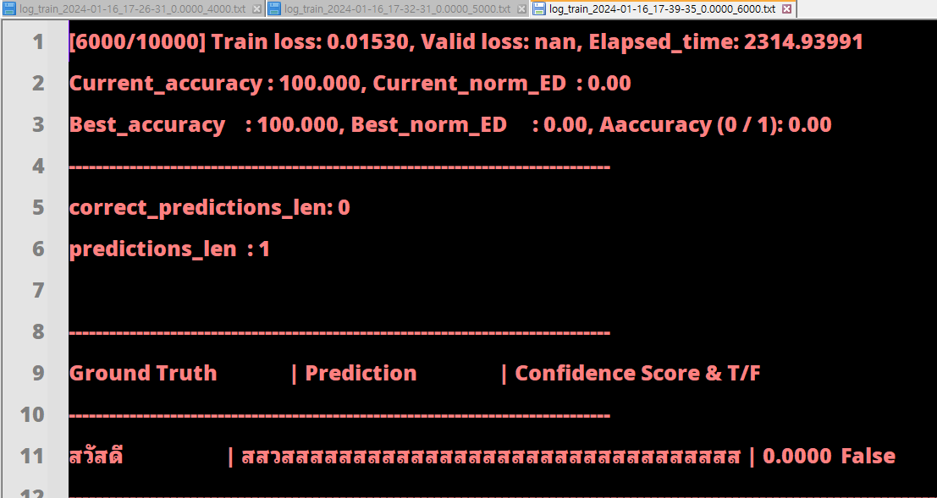
 | 6000_Attn

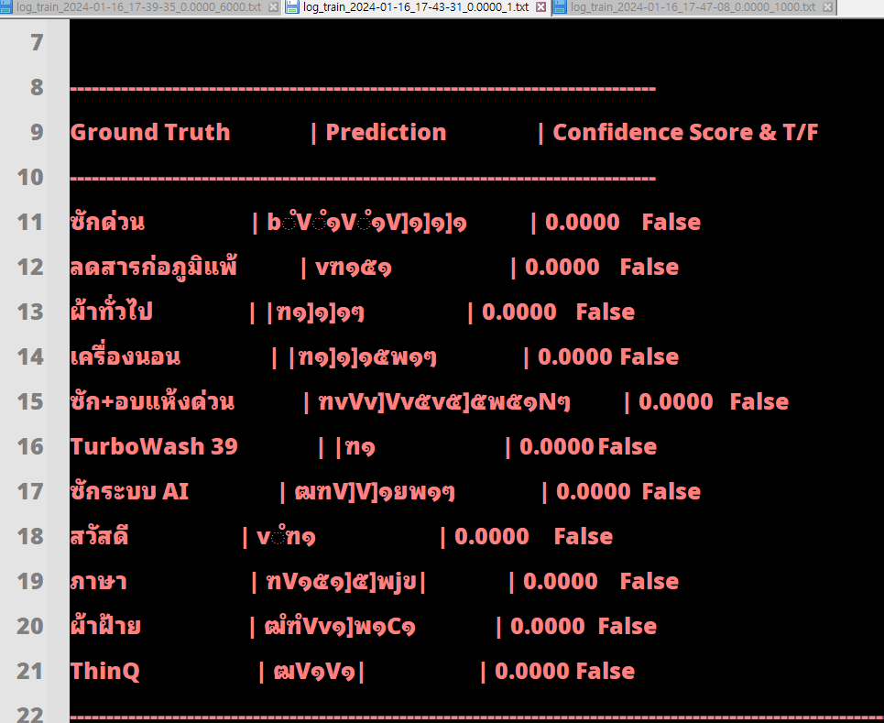
 | 1_ctc

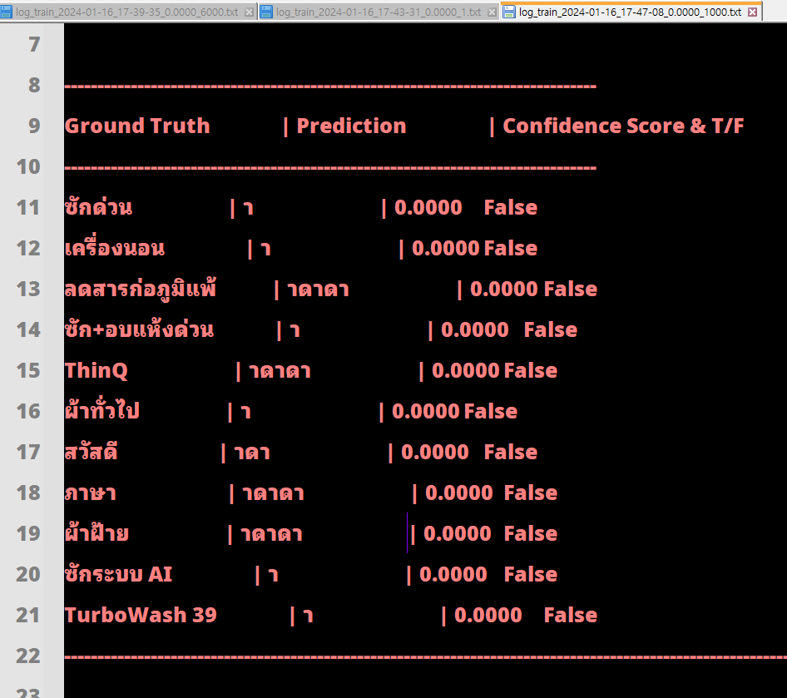
 | 1000_ctc Train loss: 3.93178

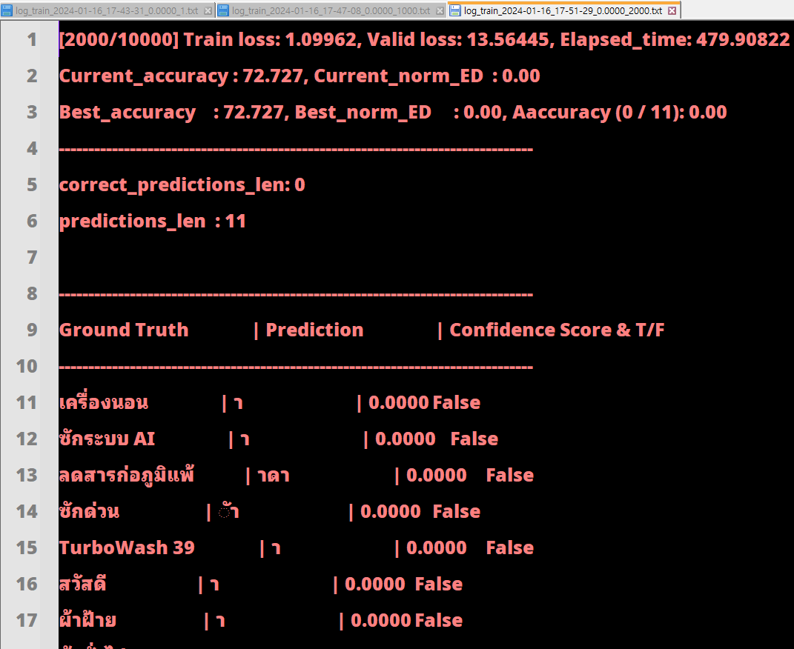
 | 2000_ctc

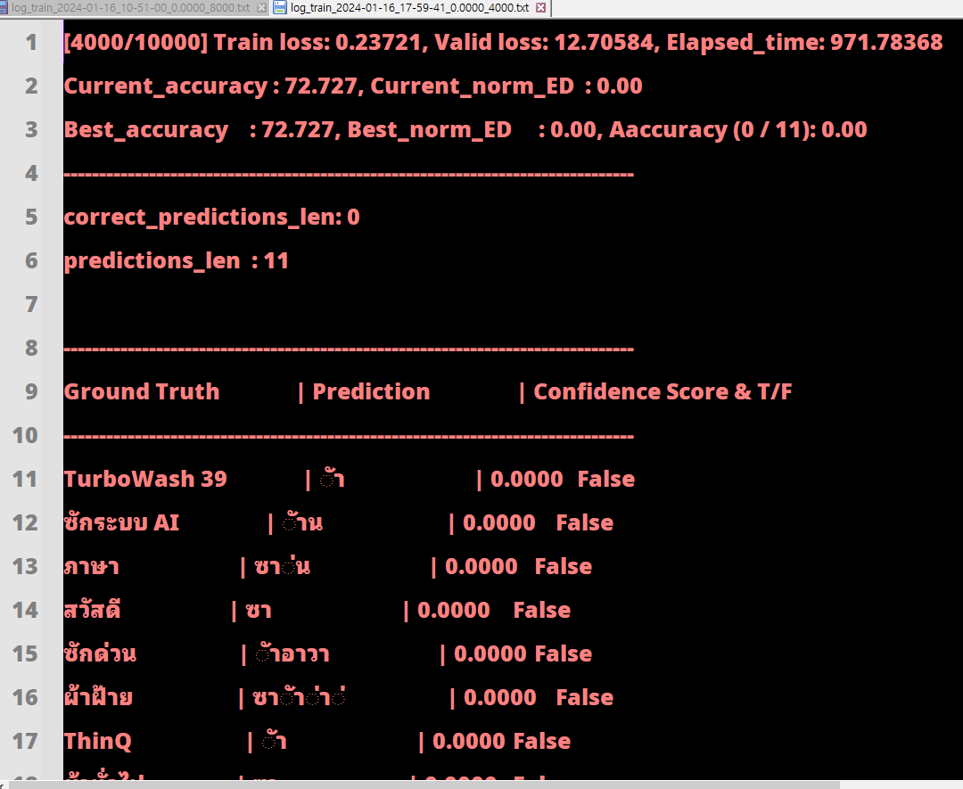
 | 4000_ctc

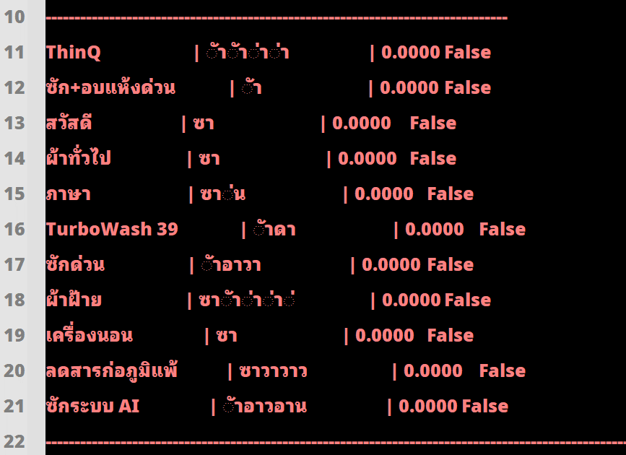
 | 5000_ctc

104_전후_confidence 비교
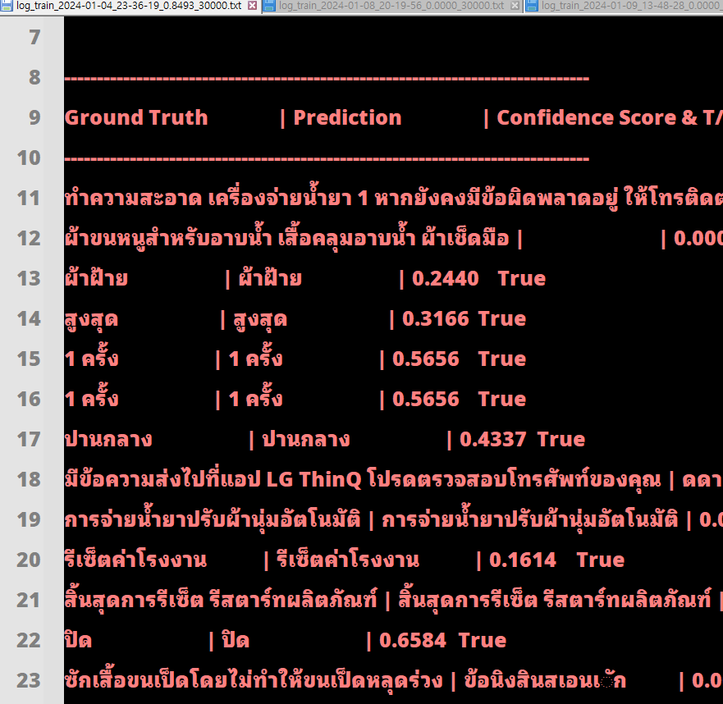
104_confidence

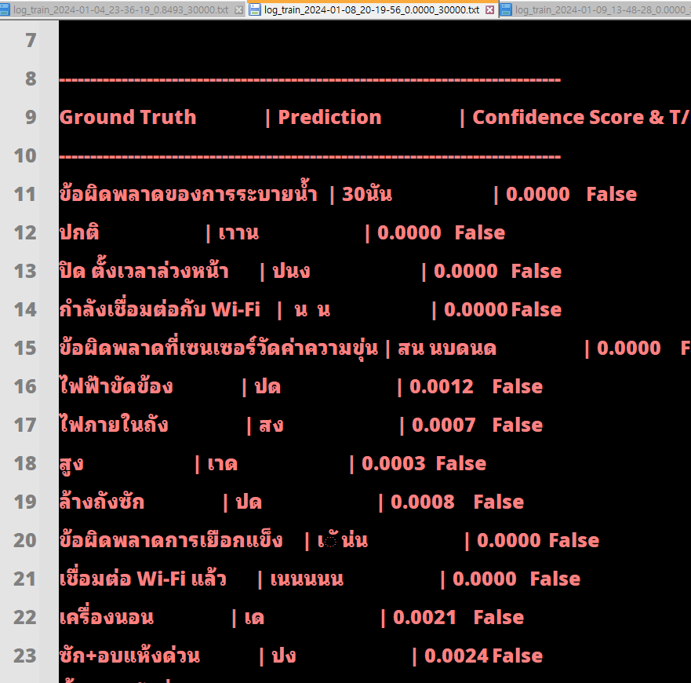
108_confidence_30000

tes.py validation 함수 opt.Prediction : CTC
tes.py validation 함수 gt : สวัสดี
tes.py validation 함수 pred : bMuฑ๑W๑Wํำ๑ำ๑
tes.py validation 함수 preds : tensor([[[-0.3181, 0.4068, -0.0827, ..., -0.1481, 0.5651, 0.0910],
[ 0.0574, 0.4304, -0.1843, ..., 0.2700, 0.3198, 0.5911],
[-0.0868, 0.5803, -0.0634, ..., 0.3036, 0.3388, 0.5883],
...,
[-0.8273, 0.2585, 0.3537, ..., 0.1032, -0.1540, 0.2167],
[-0.6284, 0.1481, 0.5259, ..., -0.1371, -0.1097, 0.0214],
[-0.6808, 0.3736, 0.5552, ..., -0.0546, -0.1536, 0.1448]]],
device='cuda:0')
tes.py validation 함수 preds_prob : tensor([[[0.0038, 0.0078, 0.0048, ..., 0.0045, 0.0092, 0.0057],
[0.0053, 0.0077, 0.0042, ..., 0.0066, 0.0069, 0.0091],
[0.0045, 0.0088, 0.0046, ..., 0.0067, 0.0069, 0.0089],
...,
[0.0021, 0.0062, 0.0068, ..., 0.0053, 0.0041, 0.0059],
[0.0026, 0.0056, 0.0082, ..., 0.0042, 0.0043, 0.0049],
[0.0025, 0.0071, 0.0085, ..., 0.0046, 0.0042, 0.0056]]],
device='cuda:0')
tes.py validation 함수 pred_max_prob : tensor([0.0140, 0.0129, 0.0161, 0.0164, 0.0162, 0.0160, 0.0175, 0.0160, 0.0165,
0.0203, 0.0204, 0.0206, 0.0226, 0.0246, 0.0228, 0.0229, 0.0216, 0.0257,
0.0251, 0.0201, 0.0196, 0.0183, 0.0185, 0.0187, 0.0195, 0.0189, 0.0195,
0.0217, 0.0199, 0.0229, 0.0237, 0.0257, 0.0262, 0.0182, 0.0171, 0.0192],
device='cuda:0')
tes.py validation 함수 pred_max_prob.cumprod(dim=0) : tensor([1.3979e-02, 1.8010e-04, 2.8978e-06, 4.7598e-08, 7.6942e-10, 1.2287e-11,
2.1522e-13, 3.4342e-15, 5.6560e-17, 1.1459e-18, 2.3380e-20, 4.8175e-22,
1.0884e-23, 2.6796e-25, 6.1022e-27, 1.4004e-28, 3.0292e-30, 7.7974e-32,
1.9556e-33, 3.9313e-35, 7.7204e-37, 1.4102e-38, 2.6080e-40, 4.8737e-42,
9.5288e-44, 1.4013e-45, 0.0000e+00, 0.0000e+00, 0.0000e+00, 0.0000e+00,
0.0000e+00, 0.0000e+00, 0.0000e+00, 0.0000e+00, 0.0000e+00, 0.0000e+00],
device='cuda:0')
tes.py validation 함수 pred_max_prob.cumprod(dim=0)[-1] : 0.0

preds = model(image, text_for_pred)
preds_prob = F.softmax(preds, dim=2)
preds_max_prob, _ = preds_prob.max(dim=2)

for gt, pred, pred_max_prob in zip(labels, preds_str, preds_max_prob):

try:
confidence_score = pred_max_prob.cumprod(dim=0)[-1]

except:
confidence_score = 0 # for empty pred case, when prune after "end of sentence" token ([s])

return valid_loss_avg.val(), accuracy, norm_ED, preds_str, confidence_score_list, labels, infer_time, length_of_data

로그
pythonlib | dtrb | 0118_잘 나올때 로그
 | 0118 ( 잘 나왔을 때 )
สวัสดี | test.py current_accuracy : 90.4 | test.py validation 함수 preds_str : ['สวัสดี']
ตปติก | test.py current_norm_ED : 0.9764647420639823 | test.py validation 함수 preds_str : ['สวัสดี']
 | test.py preds : ['สิ้นสุดการทำความสะอาด', 'การตรวจจับระดับความนุ่ม', 'เครื่องจ่ายน้ำยา 2', 'การปั่นหมาด', 'ผ้าสกปรก', 'Wi-Fi', 'ขั้นต่ำ', 'ตรวจดูที่ก๊อกน้ำและท่อ', 'เย็น', 'แห้งพร้อมสวมใส่', 'ซักด่วน', 'ข้อผิดพลาดของท่อส่งน้ำ', 'ปิด', 'การขจัดกลิ่นอับ', 'เปิดและปิดประตูให้สนิท', 'ลดการหดตัว ของใยผ้า', 'ข้อผิดพลาดการเยือกแข็ง', 'สิ้นสุดการอบแห้ง', 'สิ้นสุดการอบแห้ง', '30°C', 'ปิด', 'สูงสุด', 'เสียง', 'การเปิด ป้องกันเด็ก', 'ล้าง', 'ข้อผิดพลาดในการล็อคประตู', 'ข้อผิดพลาดในการเปิดประตู', 'เครื่องนอน', 'สวัสดี', 'การซัก', 'ปั่นหมาด', 'แห้งพร้อมสวมใส่', 'เปิด', 'ปั่นหมาด', '9 ~120 มล. (3 มล.)', 'ปิด', 'อุณหภูมิ', 'ผ้าที่ไม่ต้องรีด', '95°C', 'ไม่ปั่นแห้ง', 'กำจัดฝุ่นบนเครื่องนอน', '95°C', 'เชื่อมต่อแล้ว', 'ขั้นต่ำ', 'กด ✓ เพื่อทำความสะอาด', 'กด ✓ เพื่อทำความสะอาด', 'เสื้อขนเป็ด', 'การอบผ้า', 'ThinQ', 'สูง', 'การตั้งค่า', 'ขั้นต่ำ', 'การปิด สั่งงานระยะไกล', 'เปิดและปิดประตูให้สนิท', 'น้ำยาซักผ้าที่ 2', 'ปกติ', 'ปั่นหมาด', 'การซัก', 'มากกว่า', 'ผ้าที่ไม่ต้องรีด', '40°C', 'อบแห้งโดยไม่มีการซัก'] | test.py preds : ['สวัสดี']
!!!!!!!!!!! test.py preds : ['้ตปติก'] | test.py confidence_score : [tensor(0.1624, device='cuda:0'), tensor(0.8061, device='cuda:0'), tensor(0.2730, device='cuda:0'), tensor(0.4999, device='cuda:0'), tensor(0.6581, device='cuda:0'), tensor(0.3473, device='cuda:0'), tensor(0.6855, device='cuda:0'), tensor(0.3199, device='cuda:0'), tensor(0.5678, device='cuda:0'), tensor(0.4802, device='cuda:0'), tensor(0.2994, device='cuda:0'), tensor(0.3827, device='cuda:0'), tensor(0.9418, device='cuda:0'), tensor(0.4319, device='cuda:0'), tensor(0.2906, device='cuda:0'), tensor(0.2639, device='cuda:0'), tensor(0.2300, device='cuda:0'), tensor(0.5516, device='cuda:0'), tensor(0.1022, device='cuda:0'), tensor(0.6033, device='cuda:0'), tensor(0.8831, device='cuda:0'), tensor(0.7798, device='cuda:0'), tensor(0.5579, device='cuda:0'), tensor(0.4236, device='cuda:0'), tensor(0.8610, device='cuda:0'), tensor(0.5131, device='cuda:0'), tensor(0.5020, device='cuda:0'), tensor(0.5242, device='cuda:0'), tensor(0.6547, device='cuda:0'), tensor(0.7507, device='cuda:0'), tensor(0.2505, device='cuda:0'), tensor(0.2014, device='cuda:0'), tensor(0.8225, device='cuda:0'), tensor(0.2822, device='cuda:0'), tensor(0.2155, device='cuda:0'), tensor(0.9292, device='cuda:0'), tensor(0.4077, device='cuda:0'), tensor(0.0426, device='cuda:0'), tensor(0.7576, device='cuda:0'), tensor(0.2191, device='cuda:0'), tensor(0.4896, device='cuda:0'), tensor(0.3980, device='cuda:0'), tensor(0.0713, device='cuda:0'), tensor(0.8658, device='cuda:0'), tensor(0.3628, device='cuda:0'), tensor(0.2295, device='cuda:0'), tensor(0.3228, device='cuda:0'), tensor(0.6659, device='cuda:0'), tensor(0.0550, device='cuda:0'), tensor(0.7596, device='cuda:0'), tensor(0.3570, device='cuda:0'), tensor(0.8708, device='cuda:0'), tensor(0.5086, device='cuda:0'), tensor(0.3038, device='cuda:0'), tensor(0.2114, device='cuda:0'), tensor(0.6487, device='cuda:0'), tensor(0.2822, device='cuda:0'), tensor(0.7507, device='cuda:0'), tensor(0.2672, device='cuda:0'), tensor(0.2104, device='cu
!!!!!!!!!!! test.py confidence_score : [tensor(1.2567e-13, device='cuda:0')] | test.py labels : ['สิ้นสุดการทำความสะอาด', 'การตรวจจับระดับความนุ่ม', 'เครื่องจ่ายน้ำยา 2', 'การปั่นหมาด', 'ผ้าสกปรก', 'wi-fi', 'ขั้นต่ำ', 'ตรวจดูที่ก๊อกน้ำและท่อ', 'เย็น', 'แห้งพร้อมสวมใส่', 'ซักด่วน', 'ข้อผิดพลาดของท่อส่งน้ำ', 'ปิด', 'การขจัดกลิ่นอับ', 'เปิดและปิดประตูให้สนิท', 'ลดการหดตัว ของใยผ้า', 'ข้อผิดพลาดการเยือกแข็ง', 'สิ้นสุดการอบแห้ง', 'สิ้นสุดการอบแห้ง', '30°c', 'ปิด', 'สูงสุด', 'เสียง', 'การเปิด ป้องกันเด็ก', 'ล้าง', 'ข้อผิดพลาดในการล็อคประตู', 'ข้อผิดพลาดในการเปิดประตู', 'เครื่องนอน', 'สวัสดี', 'การซัก', 'ปั่นหมาด', 'แห้งพร้อมสวมใส่', 'เปิด', 'ปั่นหมาด', '9 ~120 มล. (3 มล.)', 'ปิด', 'อุณหภูมิ', 'ผ้าที่ไม่ต้องรีด', '95°c', 'ไม่ปั่นแห้ง', 'กำจัดฝุ่นบนเครื่องนอน', '95°c', 'เชื่อมต่อแล้ว', 'ขั้นต่ำ', 'กด ✓ เพื่อทำความสะอาด', 'กด ✓ เพื่อทำความสะอาด', 'เสื้อขนเป็ด', 'การอบผ้า', 'thinq', 'สูง', 'การตั้งค่า', 'ขั้นต่ำ', 'การปิด สั่งงานระยะไกล', 'เปิดและปิดประตูให้สนิท', 'น้ำยาซักผ้าที่ 2', 'ปกติ', 'ปั่นหมาด', 'การซัก', 'มากกว่า', 'ผ้าที่ไม่ต้องรีด', '40°c', 'อบแห้งโดยไม่มีการซัก']
!!!!!!!!!!! test.py labels : ['สวัสดี'] | test.py infer_time : 1.8448302745819092 | test.py current_accuracy : 90.4
 | test.py length_of_data : 2750 | test.py current_norm_ED : 0.9764647420639823
 |  | test.py preds : ['สิ้นสุดการทำความสะอาด', 'การตรวจจับระดับความนุ่ม', 'เครื่องจ่ายน้ำยา 2', 'การปั่นหมาด', 'ผ้าสกปรก', 'Wi-Fi', 'ขั้นต่ำ', 'ตรวจดูที่ก๊อกน้ำและท่อ', 'เย็น', 'แห้งพร้อมสวมใส่', 'ซักด่วน', 'ข้อผิดพลาดของท่อส่งน้ำ', 'ปิด', 'การขจัดกลิ่นอับ', 'เปิดและปิดประตูให้สนิท', 'ลดการหดตัว ของใยผ้า', 'ข้อผิดพลาดการเยือกแข็ง', 'สิ้นสุดการอบแห้ง', 'สิ้นสุดการอบแห้ง', '30°C', 'ปิด', 'สูงสุด', 'เสียง', 'การเปิด ป้องกันเด็ก', 'ล้าง', 'ข้อผิดพลาดในการล็อคประตู', 'ข้อผิดพลาดในการเปิดประตู', 'เครื่องนอน', 'สวัสดี', 'การซัก', 'ปั่นหมาด', 'แห้งพร้อมสวมใส่', 'เปิด', 'ปั่นหมาด', '9 ~120 มล. (3 มล.)', 'ปิด', 'อุณหภูมิ', 'ผ้าที่ไม่ต้องรีด', '95°C', 'ไม่ปั่นแห้ง', 'กำจัดฝุ่นบนเครื่องนอน', '95°C', 'เชื่อมต่อแล้ว', 'ขั้นต่ำ', 'กด ✓ เพื่อทำความสะอาด', 'กด ✓ เพื่อทำความสะอาด', 'เสื้อขนเป็ด', 'การอบผ้า', 'ThinQ', 'สูง', 'การตั้งค่า', 'ขั้นต่ำ', 'การปิด สั่งงานระยะไกล', 'เปิดและปิดประตูให้สนิท', 'น้ำยาซักผ้าที่ 2', 'ปกติ', 'ปั่นหมาด', 'การซัก', 'มากกว่า', 'ผ้าที่ไม่ต้องรีด', '40°C', 'อบแห้งโดยไม่มีการซัก']
 |  | test.py confidence_score : [tensor(0.1624, device='cuda:0'), tensor(0.8061, device='cuda:0'), tensor(0.2730, device='cuda:0'), tensor(0.4999, device='cuda:0'), tensor(0.6581, device='cuda:0'), tensor(0.3473, device='cuda:0'), tensor(0.6855, device='cuda:0'), tensor(0.3199, device='cuda:0'), tensor(0.5678, device='cuda:0'), tensor(0.4802, device='cuda:0'), tensor(0.2994, device='cuda:0'), tensor(0.3827, device='cuda:0'), tensor(0.9418, device='cuda:0'), tensor(0.4319, device='cuda:0'), tensor(0.2906, device='cuda:0'), tensor(0.2639, device='cuda:0'), tensor(0.2300, device='cuda:0'), tensor(0.5516, device='cuda:0'), tensor(0.1022, device='cuda:0'), tensor(0.6033, device='cuda:0'), tensor(0.8831, device='cuda:0'), tensor(0.7798, device='cuda:0'), tensor(0.5579, device='cuda:0'), tensor(0.4236, device='cuda:0'), tensor(0.8610, device='cuda:0'), tensor(0.5131, device='cuda:0'), tensor(0.5020, device='cuda:0'), tensor(0.5242, device='cuda:0'), tensor(0.6547, device='cuda:0'), tensor(0.7507, device='cuda:0'), tensor(0.2505, device='cuda:0'), tensor(0.2014, device='cuda:0'), tensor(0.8225, device='cuda:0'), tensor(0.2822, device='cuda:0'), tensor(0.2155, device='cuda:0'), tensor(0.9292, device='cuda:0'), tensor(0.4077, device='cuda:0'), tensor(0.0426, device='cuda:0'), tensor(0.7576, device='cuda:0'), tensor(0.2191, device='cuda:0'), tensor(0.4896, device='cuda:0'), tensor(0.3980, device='cuda:0'), tensor(0.0713, device='cuda:0'), tensor(0.8658, device='cuda:0'), tensor(0.3628, device='cuda:0'), tensor(0.2295, device='cuda:0'), tensor(0.3228, device='cuda:0'), tensor(0.6659, device='cuda:0'), tensor(0.0550, device='cuda:0'), tensor(0.7596, device='cuda:0'), tensor(0.3570, device='cuda:0'), tensor(0.8708, device='cuda:0'), tensor(0.5086, device='cuda:0'), tensor(0.3038, device='cuda:0'), tensor(0.2114, device='cuda:0'), tensor(0.6487, device='cuda:0'), tensor(0.2822, device='cuda:0'), tensor(0.7507, device='cuda:0'), tensor(0.2672, device='cuda:0'), tensor(0.2104, device='cu
 | test.py validation 함수 preds_str : ['สวัสดี'] | test.py labels : ['สิ้นสุดการทำความสะอาด', 'การตรวจจับระดับความนุ่ม', 'เครื่องจ่ายน้ำยา 2', 'การปั่นหมาด', 'ผ้าสกปรก', 'wi-fi', 'ขั้นต่ำ', 'ตรวจดูที่ก๊อกน้ำและท่อ', 'เย็น', 'แห้งพร้อมสวมใส่', 'ซักด่วน', 'ข้อผิดพลาดของท่อส่งน้ำ', 'ปิด', 'การขจัดกลิ่นอับ', 'เปิดและปิดประตูให้สนิท', 'ลดการหดตัว ของใยผ้า', 'ข้อผิดพลาดการเยือกแข็ง', 'สิ้นสุดการอบแห้ง', 'สิ้นสุดการอบแห้ง', '30°c', 'ปิด', 'สูงสุด', 'เสียง', 'การเปิด ป้องกันเด็ก', 'ล้าง', 'ข้อผิดพลาดในการล็อคประตู', 'ข้อผิดพลาดในการเปิดประตู', 'เครื่องนอน', 'สวัสดี', 'การซัก', 'ปั่นหมาด', 'แห้งพร้อมสวมใส่', 'เปิด', 'ปั่นหมาด', '9 ~120 มล. (3 มล.)', 'ปิด', 'อุณหภูมิ', 'ผ้าที่ไม่ต้องรีด', '95°c', 'ไม่ปั่นแห้ง', 'กำจัดฝุ่นบนเครื่องนอน', '95°c', 'เชื่อมต่อแล้ว', 'ขั้นต่ำ', 'กด ✓ เพื่อทำความสะอาด', 'กด ✓ เพื่อทำความสะอาด', 'เสื้อขนเป็ด', 'การอบผ้า', 'thinq', 'สูง', 'การตั้งค่า', 'ขั้นต่ำ', 'การปิด สั่งงานระยะไกล', 'เปิดและปิดประตูให้สนิท', 'น้ำยาซักผ้าที่ 2', 'ปกติ', 'ปั่นหมาด', 'การซัก', 'มากกว่า', 'ผ้าที่ไม่ต้องรีด', '40°c', 'อบแห้งโดยไม่มีการซัก']
 | test.py validation 함수 preds_str : ['สวัสดี'] | test.py infer_time : 1.8448302745819092
 | test.py preds : ['สวัสดี'] | test.py length_of_data : 2750

 | 0131 ( 잘 안 나옴 )
 | test.py validation 함수 labels : ['สวัสดี']
 | test.py validation 함수 preds_str : ['ต้ติตซติน']

 | test.py validation 함수 labels : ['สวัสดี', 'สวัสดี']
 | test.py validation 함수 preds_str : ['ต้ติตซติน', 'ต้ติตซติน']

 | test.py validation 함수 labels : ['สวัสดี']
 | test.py validation 함수 preds_str : ['้ตปติก']

 | test.py validation 함수 labels : ['สวัสดี']
 | test.py validation 함수 preds_str : ['สวัสดี']

 | 0117 가중치 파일로 검증시 ( 검은색 배경 0118 ) 282 * 114

 | test.py validation 함수 labels : ['สวัสดี']
 | test.py validation 함수 preds_str : ['']

 | 0117 가중치 파일로 검증시 ( 검은색 배경 )

 | test.py validation 함수 labels : ['thinq', 'สวัสดี', 'ภาษา', 'ผ้าฝ้าย', 'ซักระบบ ai', 'turbowash 39', 'ลดสารก่อภูมิแพ้', 'เครื่องนอน', 'ผ้าทั่วไป', 'ซักด่วน', 'ซัก+อบแห้งด่วน']
 | test.py validation 함수 preds_str : ['เิด', 'ก้า', 'เ้า', 'เ้าา', 'เ้้กาก', 'เช้ง', 'เััอบ', 'เง', 'ก้ก', 'ข้ง', 'เั้า']

 | 0117 가중치 파일로 검증시 ( 흰색 배경 ) 3150 * 1230

 | test.py validation 함수 labels : ['สวัสดี']
 | test.py validation 함수 preds_str : ['เ ']

 | 0117 가중치 파일로 검증시 ( 검은색 배경 ) 16800 * 7500
ㄴ
 | 1410 * 1110 |  | 282 * 114


 | ttf15\val 118

 | !!!!!!!!!!! test.py preds : ['ต้WiWูก้งกงก', 'ตาต้ต้ต้', 'งซา', '้ืต้งติก', '้ก้ท้้', '้วอกซ้ดซอ', '้ติ้า้ิซ', 'ตร้กุุุ้้้', 'ส้้iก้Wต0้่', 'โงืตืย หทหตุ', 'ห้้งนโูาอนห้ห้ตม', 'ส้กจกซตซู้ิ', 'ต้ตตซตโติ ', '3้ต้', 'ตต้ ต้ิด', 'ก
 | ้งิสนินิ', 'ก้ก้ตูู้ิ', 'ขงตงค ูงใทา', '้อตางตซาซก้ก', 'อ้ก้กกา', 'า้กก', '้ง ูู้้า', 'อ้นกนซoตน', 'ต้', 'ร้ิืรืติตนซนWู ', 'ซ้อซ กิา', '้ตืตก้อ', 'กิงนู', '้รงตรตกหืตหยห้มู', 'ตุกูก้า', '้กา้กกิน', 'สก้กสกืน้ปน้น', 'ต้ากิาน ทุ
 | ', 'ต้้งตซน้ง้ง', '้าา ซ ตก', '้ง้โตโต้ต', 'ส้งหหูู้า้าง Wซซ', 'ต้ตอืาโิง้า', 'ส้ก้ก้ตง้ต็Wห ้Wต์', '้งกงาด', 'หติต้วด', '้องรงูต้ก', 'ตก้ตกิ้', 'ตงา', 'ก้กกาำด', 'ขิ้อดูค็งกูซกนซา', '้งางกก้ติ', '้า้ท้ก', 'ตตกตกด', '้รตปิติ้ต'
 | , 'ต้ิ้Wืกตซตซตู', '้งหาิ', 'ิรจกรทก', 'ตืซดหืรห้ิ้ิด', '้งุ้ม°ีซกุปุ้', 'ก้ตทต', '้ตซกด', 'ิ้ตงนาาก้', '้ติซตซิ์', 'ตินกืต้ซ้า', '้ทอทกมงก', '้ง้งตนง']
 | !!!!!!!!!!! test.py labels : ['4 ครั้ง', 'ภาษา', 'น้อยกว่า', 'การล้าง', 'ปริมาณน้ำยาซักผ้าเริ่มต้น', '95°c', '1 ชม. 30 นาที', 'ปานกลาง', 'ทำความเย็น', 'เชื่อมต่อแล้ว', '1 ชม. 30 นาที', 'น้ำยาปรับผ้านุ่ม', 'มากกว่า', 'ปิด', '30°
 | c', 'ปริมาณน้ำยาซักผ้าเริ่มต้น', 'ข้อผิดพลาดของการระบายน้ำ', 'รีเซ็ตค่าโรงงาน', 'ข้อผิดพลาดในการเปิดประตู', 'ข้อผิดพลาดการเยือกแข็ง', 'กำจัดฝุ่นบนเครื่องนอน', 'ล้างน้ำ+ปั่นหมาด', 'เชื่อมต่อน้ำยาซักผ้า', 'ปิด', 'ปั่นเบาพิเศษ', '
 | ผ้าขนหนู', 'อบแห้ง', 'กด ✓ เพื่อทำความสะอาด', 'ตั้งเวลาล่วงหน้า', 'ไฟภายในถัง', 'สิ้นสุดการทำความสะอาด', 'กด ✓ เพื่อทำความสะอาด', 'การล้าง', 'ซักกลางคืน', 'ชุดออกกำลังกาย', 'ล้างถังซัก', 'ปริมาณน้ำยาซักฟอก', 'ซัก+อบแห้งด่วน', '
 | การตั้งค่า', 'ปริมาณน้ำยาปรับผ้านุ่ม', 'เย็น', 'อบแห้ง', '2 ครั้ง', 'น้อยกว่า', 'ข้อผิดพลาดการเยือกแข็ง', 'ปั่นอย่างเดียว', 'อบแห้ง', 'สิ้นสุด ลดรอยยับ', 'ลดสารก่อภูมิแพ้', 'ซักระบบ ai', 'ผ้าขนสัตว์', 'เครื่องจ่ายน้ำยา 1', 'ปั่
 | นหมาด', '9 ~120 มล. (3 มล.)', 'หยุดชั่วคราว', 'เปิด', '95°c', 'ผ้าทั่วไป', 'มากกว่า', 'น้อยกว่า', 'สิ้นสุดการอบแห้ง', 'เปิด']

 | test\0118
 | !!!!!!!!!!! test.py benchmark_all_eval = False preds : ['้ตปติก']
 | !!!!!!!!!!! test.py benchmark_all_eval = False labels : ['สวัสดี']

 | benchmark_all_eval =True
 | !!!!!!!!!!! test.py benchmark_all_eval = False preds : ['้ตปติก']
 | test.py validation 함수 preds_str : ['้ตปติก']

 | !!!D:\pythonlib\easyocr for bbox in horizontal_list result : [([[3, 0], [271, 0], [271, 114], [3, 114]], 'เชาก', 0.002476629585122314)]
 | ############### labels : ['สวัสดี']
 | ############### ocr_text: ['เชาก']

 | pythonlib 와 dtrb 에서 학습할때 character 같게 한 후 테스트

 | ############### ocr_text: ['ลนา้า้้า้าอ้้้้า้า้า้้า้ง้อ้า้ง้ย้างางา้า้า้าย้ก']
 | imgH = 1410 일때 ( dtrb 에서 282 * 114 테스트시는 잘 나왔음 )
 | 282 * 114 이미지 imgH = 1410 로 확대해서 테스트 하면 위에처럼 이상하게 나옴

 | ############### ocr_text: ['g$m¢']

 | character_list: "กขคฆงจฉชซฌญฎฏฐฑฒณดตถทธนบปผฝพฟภมยรลวศษสหฬอฮฤเแโใไะาุูิีืึั่้๊๋็์ำํฺฯๆ0123456789๑๒๓๔๕๖๗๘๙°✓¢£¤¥!\"#$%&'()*+,-./:;<=>?@[\\]^_`{|}~ abcdefghijklmnopqrstuvwxyzABCDEFGHIJKLMNOPQRSTUVWXYZ"
 | 순서 바꿨을때
 | ¢£¤¥!\"#$%&'()*+,-./:;<=>?@[\\]^_`{|}~ abcdefghijklmnopqrstuvwxyzABCDEFGHIJKLMNOPQRSTUVWXYZ
 | 처음부분 ( Z까지 )을 마지막으로 보냈을때

 | test.py validation 함수 preds_str : ['สวัสดี']
 | test.py validation 함수 labels : ['สวัสดี']

 | pythonlib -> 학습한 가중치 ( 17일꺼 ) 검은색 배경 이미지 ( 18일꺼 ) 테스트시 잘 나옴

폰트
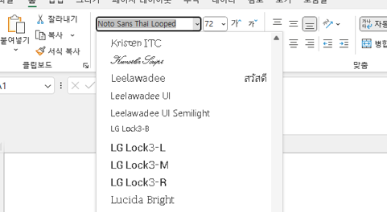
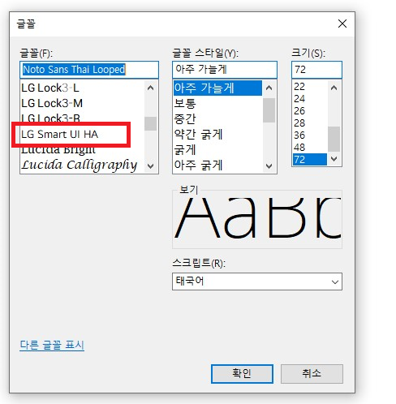
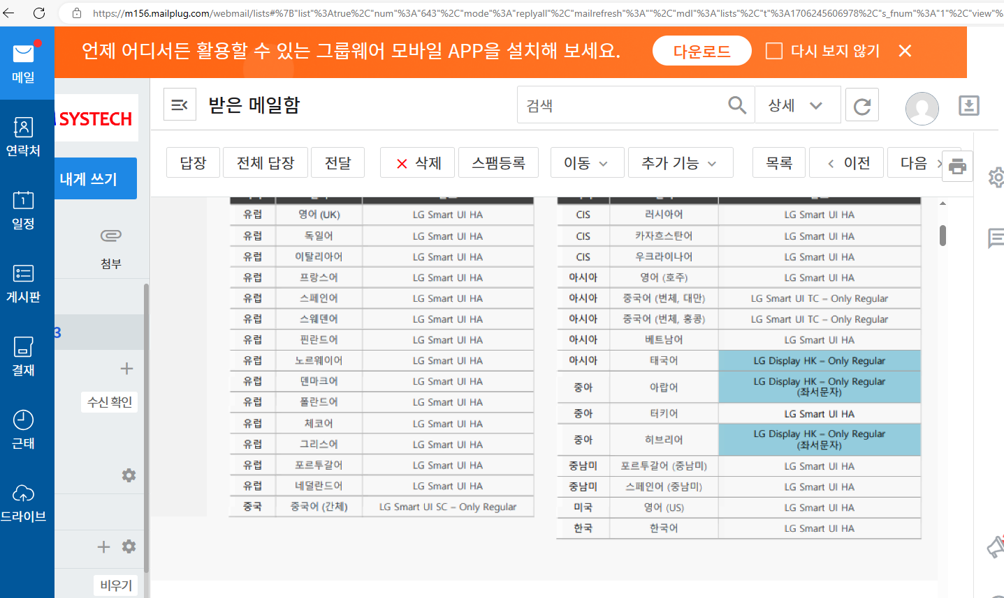


엑셀 폰트 | 메모장 폰트 | 폰트 확인

